ТИТУЛ
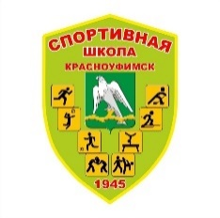 Отдел физической культуры и спорта ГО Красноуфимск Муниципальное автономное учреждение дополнительного образования «Спортивная школа ГО Красноуфимск" Федерация спортивной гимнастики ГО Красноуфимск

Соревнования по спортивной гимнастике Открытое Первенство ГО Красноуфимск по спортивной гимнастике ИТОГОВЫЙ ПРОТОКОЛ

 | ЕКП№

 | 30 марта 2024г |  |  | г.Красноуфимск

Соревнования по спортивной гимнастике "Первенство ГО Красноуфимск

Судейская коллегия
№ | ФИО | категория/ приказ о присвоении | Выполняемая функция | Город
1 | Вильданова Юлия Владимировна | б/к | опорный прыжок | Алапаевск
2 | Чернавина Надежда Алексеевна | б/к | опорный прыжок | Алапаевск
3 | Топоркова Евгения Аркадьевна | 2 | брусья | Алапаевск
4 | Кузина Ксения Вячеславовна | 3 | брусья | Алапаевск
5 | Репина Татьяна Германовна | 2 | бревно | Березники
6 | Орлова Анна Геннадьевна | 2 | бревно | Красноуфимск
7 | Соломеина Анна Андреевна | 1 | вольные упражнения | Красноуфимск
8 | Авдеева Любовь Викторовна | 2 | вольные упражнения | Березники
9 | Лутфурахманова Татьяна Владимировна | б/к | вольные упражнения | Красноуфимск

 | Главный судья | А.Г. Орлова., судья 2 категории
 | Главный секретарь

